20151124_희원요청사항
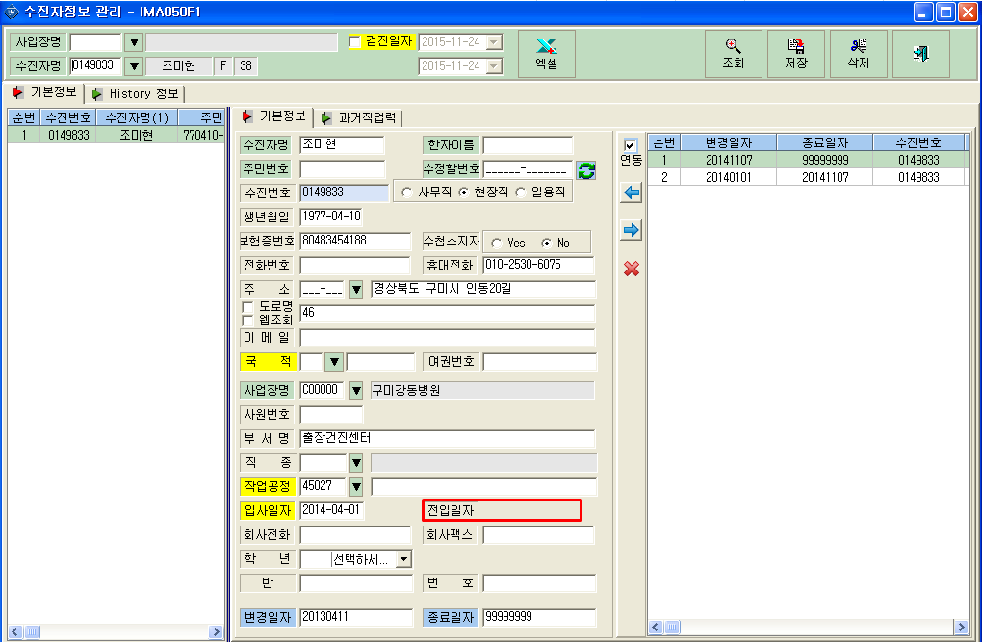
<요청사항>
 | - 코드>수진자 정보 관리 메뉴의 기본정보에 전입일자가 나타나지 않습니다.

